28-02-19
 | 1 | 2 | 3
C- H2O no irradiado | 1.204
10,00 | 5.403
20,00 | 12.583
30,00 | 11.317
40,00 | 11.409
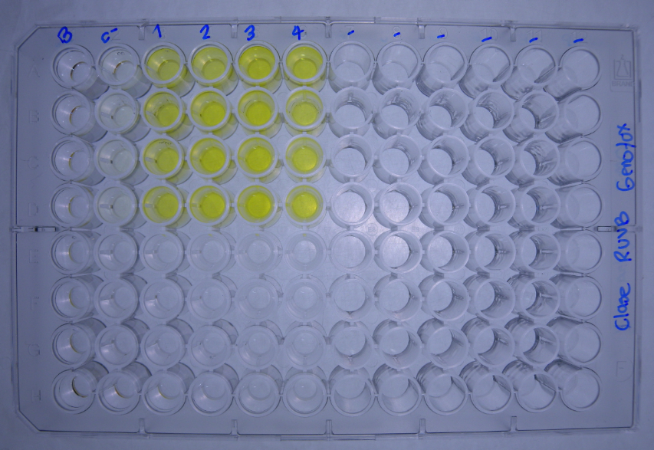
DATOS GENOTOXICIDAD (Radiacion UVB) |  |  | Dosis de radiacion J/m2
 |  | C- H2O no irradiado | 10.00 | 20.00 | 30.00 | 40.00 |  |  |  | No radiacion | 10.00 | 20.00 | 30.00 | 40.00
Bgal | 2017-04-06 | 0.0494 | 0.2985 | 0.4485 | 0.4242 | 0.4707 |  | U.E. Bgal | 2017-04-06 | 1.236 | 7.463 | 11.213 | 10.606 | 11.768
 |  | 0.0449 | 0.2865 | 0.4566 | 0.4455 | 0.4217 |  |  |  | 1.123 | 7.163 | 11.416 | 11.138 | 10.543
 |  | 0.0508 | 0.2818 | 0.4736 | 0.4597 | 0.4762 |  |  |  | 1.271 | 7.046 | 11.841 | 11.493 | 11.906
 |  | 0.0475 | -0.0024 | 0.6345 | 0.4813 | 0.4567 |  |  |  | 1.188 | -0.059 | 15.863 | 12.033 | 11.418
FA |  | 0.0139 | 0.0106 | 0.0166 | 0.0145 | 0.0631 |  | U.E Bgal media |  | 1.204 | 5.403 | 12.583 | 11.317 | 11.409
 |  | 0.0574 | 0.0399 | 0.0357 | 0.0123 | 0.0511 |  | D.E |  | 0.064 | 3.646 | 2.202 | 0.601 | 0.612
 |  | 0.0386 | 0.0437 | 0.0327 | 0.0147 | 0.0617 |  | E.E |  | 0.063 | 3.573 | 2.158 | 0.589 | 0.600
 |  | 0.0585 | 0.0660 | 0.0366 | 0.0384 | 0.0596
Bgal media |  | 0.048 | 0.216 | 0.503 | 0.453 | 0.456 |  |  |  | No radiacion | 10.00 | 20.00 | 30.00 | 40.00
D.E |  | 0.003 | 0.146 | 0.088 | 0.024 | 0.024 |  | U.E. FA | 2017-04-06 | 0.348 | 0.266 | 0.416 | 0.363 | 1.578
E.E |  | 0.003 | 0.143 | 0.086 | 0.024 | 0.024 |  |  |  | 1.436 | 0.998 | 0.893 | 0.308 | 1.278
Pasa media |  | 0.042 | 0.040 | 0.030 | 0.020 | 0.059 |  |  |  | 0.966 | 1.093 | 0.818 | 0.368 | 1.543
D.E |  | 0.021 | 0.023 | 0.009 | 0.012 | 0.005 |  |  |  | 1.463 | 1.651 | 0.916 | 0.961 | 1.491
E.E |  | 0.020 | 0.022 | 0.009 | 0.012 | 0.005 |  | U.E.Pasa media |  | 1.053 | 1.002 | 0.761 | 0.500 | 1.473
U.E. Bgal | 2017-04-06 | 1.236 | 7.463 | 11.213 | 10.606 | 11.768 |  | D.E |  | 0.523 | 0.569 | 0.234 | 0.308 | 0.134
 |  | 1.123 | 7.163 | 11.416 | 11.138 | 10.543 |  | E.E |  | 0.512 | 0.558 | 0.229 | 0.302 | 0.132
 |  | 1.271 | 7.046 | 11.841 | 11.493 | 11.906 |  |  |  |  |  |  |  |  |  |  | No radiacion | 10.00 | 20.00 | 30.00 | 40.00
 |  | 1.188 | -0.059 | 15.863 | 12.033 | 11.418 |  |  |  | No radiacion | 10.00 | 20.00 | 30.00 | 40.00 |  | U.E. FA |  | 76 | 119 | 104 | 453
U.E. FA |  | 0.348 | 0.266 | 0.416 | 0.363 | 1.578 |  | I | 16/2/2016 | 2.2 | 17.4 | 16.7 | 18.1 | 4.6 |  |  |  | 70 | 62 | 21 | 89
 |  | 1.436 | 0.998 | 0.893 | 0.308 | 1.278 |  |  |  | 0.5 | 4.4 | 7.9 | 22.4 | 5.1 |  |  |  | 113 | 85 | 38 | 160
 |  | 0.966 | 1.093 | 0.818 | 0.368 | 1.543 |  |  |  | 0.8 | 4.0 | 9.0 | 19.3 | 4.8 |  |  |  | 113 | 63 | 66 | NA
 |  | 1.463 | 1.651 | 0.916 | 0.961 | 1.491 |  |  |  | 0.5 | 0.0 | 10.7 | 7.8 | 4.7 |  | U.E.Pasa media |  | 93 | 82 | 57 | 234
U.E Bgal media |  | 1.204 | 5.403 | 12.583 | 11.317 | 11.409 |  | I |  | 1.0 | 6.5 | 11.1 | 16.9 | 4.8 |  | D.E |  | 23 | 27 | 36 | 193
D.E |  | 0.064 | 3.646 | 2.202 | 0.601 | 0.612 |  | D.E |  | 0.8 | 7.6 | 3.9 | 6.4 | 0.2 |  | E.E |  | 23 | 26 | 35 | 189
E.E |  | 0.063 | 3.573 | 2.158 | 0.589 | 0.600 |  | E.E |  | 0.8 | 7.4 | 3.8 | 6.2 | 0.2
 | 1 | 2 | 3
C- H2O no irradiado | 1.053
10,00 | 1.002
20,00 | 0.761
30,00 | 0.500
40,00 | 1.473
U.E.Pasa media |  | 1.053 | 1.002 | 0.761 | 0.500 | 1.473
D.E |  | 0.523 | 0.569 | 0.234 | 0.308 | 0.134
E.E |  | 0.512 | 0.558 | 0.229 | 0.302 | 0.132
Coeficiente de Variaciòn
R | 2017-04-06 | 3.5 | 28.1 | 27.0 | 29.2 | 7.5
 |  | 0.8 | 7.2 | 12.8 | 36.1 | 8.2
 |  | 1.3 | 6.4 | 14.5 | 31.2 | 7.7
 |  | 0.8 | 0.0 | 17.3 | 12.5 | 7.7
R |  | 1.6 | 10.4 | 17.9 | 27.3 | 7.8
D.E |  | 1.3 | 12.2 | 6.3 | 10.3 | 0.3
E.E |  | 1.3 | 12.0 | 6.2 | 10.1 | 0.3
I | 2017-04-06 | 2.2 | 17.4 | 16.7 | 18.1 | 4.6
 |  | 0.5 | 4.4 | 7.9 | 22.4 | 5.1
 |  | 0.8 | 4.0 | 9.0 | 19.3 | 4.8
 |  | 0.5 | 0.0 | 10.7 | 7.8 | 4.7
I |  | 1.0 | 6.5 | 11.1 | 16.9 | 4.8
D.E |  | 0.8 | 7.6 | 3.9 | 6.4 | 0.2
E.E |  | 0.8 | 7.4 | 3.8 | 6.2 | 0.2

 | 1 | 2 | 3
C- H2O no irradiado | 1.0
10,00 | 6.5
20,00 | 11.1
30,00 | 16.9
40,00 | 4.8

 |  |  |  |  |  |  | Tratamiento | U.BG | U.FA | FISOS |  | Prueba de Normalidad y Homocedasticidad
 |  |  |  |  |  |  | No radiacion | 1.204 | 1.053 | 1.0
 |  |  |  |  |  |  | 10.00 | 5.403 | 1.002 | 6.5 |  | No radiacion
 |  |  |  |  |  |  | 20.00 | 12.583 | 0.761 | 11.1 |  | 10.00
 |  |  |  |  |  |  | 30.00 | 11.317 | 0.500 | 16.9 |  | 20.00
 |  |  |  |  |  |  | 40.00 | 11.409 | 1.473 | 4.8 |  | 30.00
 |  |  |  |  |  |  |  |  |  |  |  | 40.00
 |  |  |  |  |  |  |  |  |  |  |  |  | U.BG | U.FA | FISOS
 |  |  |  |  |  |  |  |  |  |  |  | p_Levene

